Hardware
Sistema de Información para la consulta y agendamiento de citas Requerimientos Técnicos ( Harware & Software ) |  |  |  |  |  | Sistema de Información para la consulta y agendamiento de citas Análisis Comparativo Tarifas Proveedores

Nº | Nombre | Imagen | Procesador | Detalles | Garantia | DELL | techinn.com | Huawei | Mercado Libre | Ktronix | HP Store Colombia | Alkosto | B&H Photo-Video-Audio | Lenovo | Éxito | Falabella | Precio más Bajo | Proveedor precio más Bajo | Precio más Alto | Proveedor precio más Alto | Diferencia entre Precio más Alto y más Bajo | Observaciones Generales | RECOMENDACIÓN
1 | ThinkPad E16 2da Gen - Black (AMD) |  | AMD Ryzen™ 5 7535HS (3,30 GHz hasta 4,55 GHz) | Gráficos AMD Radeon™ 660 M Integrados, Memoria Ram 16 GB tecnologia DDR5, Disco Duro SSD 512 GB M.2 2242 PCIe Gen4, Pantalla de 16'' (1920 x 1200) con antirreflexión, no táctil | 1 año de Garantia | N/A | N/A | N/A | 3,759,900.0 | N/A | N/A | N/A | N/A | 3,805,901.0 | 5,339,900.0 | 3,805,900.0 | 3,759,900.0 | Mercado Libre | 5,339,900.0 | Éxito | 1,580,000.0 | Excelente capacidad de procesamiento y almacenamiento, cuenta con tarjeta gráfica. Se encuentra en promoción en algunas tiendas. No obstante el precio es considerablemente costoso, pese a estar en descuento | No
2 | All in One ASUS 27" Pulgadas M3702WFAT Táctil | 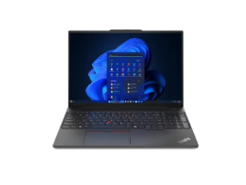 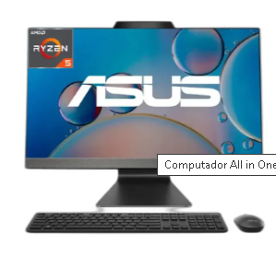 | AMD Ryzen 5 7520U (2.8 GHz) | Gráficos AMD Radeon(TM)Graphics, Memoria Ram 16 GB en board, Disco Duro SSD 512 GB M.2 NVMe PCIe, Pantalla 27'' panoramica IPS 178° con 2 altavoces de 2 W | 1 año de Garantia | N/A | N/A | N/A | 2,699,910.0 | 3,199,000.0 | N/A | 3,199,000.0 | N/A | N/A | N/A | N/A | 2,699,910.0 | Mercado Libre | 3,199,000.0 | Ktronix | 499,090.0 | Excelente capacidad de procesamiento y almacenamiento. Dadas sus especificaciones posee un precio ago elevado. | No
3 | Portátil Asus E1504ga Nj103 | 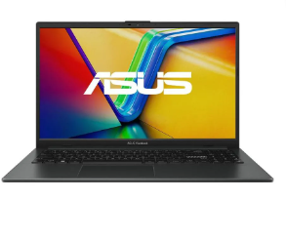 | INTEL CORE I3 N305 | Graficos Intel(R) UHD Graphics, Memoria RAM 8GB DDR4 (No Expandible), Disco de almacenamiento de 512 GB SSD, Pantalla 15,6" FHD 16:5 (1920 x 1080) | 1 año de Garantia | N/A | N/A | N/A | 1,299,900.0 | N/A | N/A | 1,349,900.0 | N/A | N/A | 1,295,000.0 | 1,349,000.0 | 1,295,000.0 | Éxito | 1,349,900.0 | Alkosto | 54,900.0 | Excelente capacidad de almacenamiento. Si bien el procesamiento es relativamente menor a los equipos previos, es adecuado para la gestión de nuestro Sistema de Información. Adicional tiene un precio bastante asequible en 3 de los portales de compra. Y si bien no cuenta con mayor procesamiento, es un equipo que se ajusta en los economico y funcional. | Si
4 | IdeaPad Slim 3 14" 8va Gen | 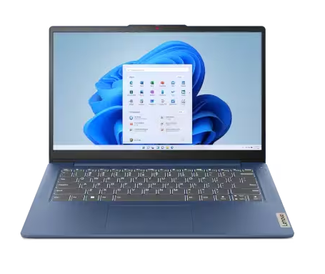 | AMD Ryzen™ 3 7320U (2,40 GHz hasta 4,10 GHz) | Gráficos AMD Radeon™ 610M integrados, Memoria RAM 8 GB LPDDR5-5500MHz, Disco de 512 GB SSD M.2 2242 PCIe TLC. Pantalla de 14" FHD (1920 x 1080), TN, antirreflectante, sin capacidad táctil, 45 % NTSC, 250 nits, 60 Hz, marco biselado fino 720p HD con micrófono doble y obturador para privacidad, ClickPad. | 1 año de Garantia | N/A | N/A | N/A | 1,439,900.0 | 1,599,000.0 | N/A | N/A | N/A | 1,469,901.0 | 1,459,000.0 | 1,469,900.0 | 1,439,900.0 | Mercado Libre | 1,599,000.0 | Ktronix | 159,100.0 | Excelente capacidad de almacenamiento. Dadas sus especificaciones similares al equipo previo, tiene un buen precio de compra, además que posee un mayor procesamiento que el equipo Asus. | No
5 | Mouse Inalámbrico HP 150 | 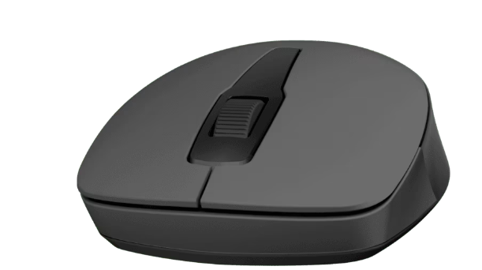 | Mouse Inalámbrico | Inalámbrico, con orientación ambidiestra (ambas manos). Posee una rueda de desplazamiento, con sensor óptico y resollución de 1600dpi | 1 Año de Garantia | N/A | N/A | N/A | 19,899.0 | 39,900.0 | 39,900.0 | 39,900.0 | N/A | N/A | 38,000.0 | N/A | 19,899.0 | Mercado Libre | 39,900.0 | Ktronix | 20,001.0 | Es un mouse muy inalambrico, comodo, preciso y manejable en ambas manos | No
6 | Teclado HP 150 con cable |  | Teclado con Cable | Con conector USB por cable. Posee unas medidas de 42 cm de ancho, 26 cm de alto y 42 cm de profundidad | 1 Año de Garantia | N/A | N/A | N/A | 48,000.0 | 59,900.0 | 60,500.0 | 59,900.0 | N/A | N/A | 59,300.0 | 59,900.0 | 48,000.0 | Mercado Libre | 60,500.0 | HP Store Colombia | 12,500.0 | Teclado que no requiere de pilas, ya que se conecta por medio de cable usb a la estación de trabajo | No
7 | Teclado y Mouse Inalambricos 230 |  | Teclado y Mouse (2 en 1) | Kit compuesto por teclado HP 230 y mouse HP 230. Teclado de membrana con switch tradicional, Mouse con sensor óptico y resolución de1600 dpi, Posee una interfaz de conexión de dispositivos usb 2.0. | 1 Año de Garantia | N/A | 126,122.0 | N/A | 94,900.0 | 124,900.0 | 124,900.0 | 124,900.0 | N/A | N/A | 95,699.0 | N/A | 94,900.0 | Mercado Libre | 126,122.0 | techinn.com | 31,222.0 | Excelente producto diseñado para el trabajo y la comodidad, cuenta con una sola usb que permite la conexión tanto del teclado como del mouse a un único puerto del PC. Es un modelo más actual respecto a los componentes previamente cotizados | Si
8 | Soporte ESSENCE BR-600 | 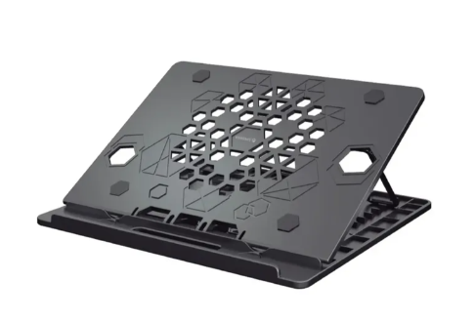 | Soporte ergonómico para portátil | Soporte con 7 posiciones de altura, antideslizante, plegable, y liviano. Sujeta el equipo de forma segura | 30 días de devolución | N/A | N/A | N/A | 94,657.0 | 49,900.0 | N/A | 49,900.0 | N/A | N/A | N/A | N/A | 49,900.0 | Ktronix | 94,657.0 | Mercado Libre | 44,757.0 | Componente ergonómico, ideal para el soporte de un equipo portátil. En combinación con el uso de teclado y mouse externos, permite mayor comodidad | Si

 |  |  |  |  | Plazo Entrega de Proveedor (Plazo Máximo Entrega en días) |  | 8 |  | 2 | 1 | 2 - 3 | 1 |  | 2 - 5 | 3 - 9 | 1
 |  |  |  |  | Cantidad Mínima Pedido de Proveedor |  | 1 |  | 1 | 1 | 1 | 1 |  | 1 | 1 | 1
 |  |  |  |  | Plazo Pago Proveedor en días |  | 1 |  | <1 | 1 | 1 | 1 |  | <1 | 1 | 1

Software
Sistema de Información para la consulta y agendamiento de citas Requerimientos Técnicos ( Software ) |  |  |  |  |  | Sistema de Información para la consulta y agendamiento de citas Análisis Comparativo Tarifas Proveedores

Nº | Nombre | Imagen | Procesador | Detalles | Garantia | Microsoft | LINUX | Huawei | Mercado Libre | Katronix | HP STORE COLOMBIA | Alkosto | B&H Photo-Video-Audio | Lenovo | Jumbo | Éxito | Falabella | Precio más Bajo | Proveedor precio más Bajo | Precio más Alto | Proveedor precio más Alto | Diferencia entre Precio más Alto y más Bajo | Observaciones Generales | RECOMENDACIÓN
1 | Windows 10 Pro |  | Software de Pago | Menos caos, más calma, Windows 11 cuenta con un diseño renovado que permite hacer lo que quieras sin esfuerzo. Experiencia de usuario sencilla y eficaz, ayudando a mejorar la productividad y la concentración. | Licencia auténtica sin tiempo de expiración (con ciertas condiciones) | 1,099,999.0 | N/A | N/A | 145,400.0 | N/A | N/A | N/A | N/A | N/A | N/A | 34,000.0 | N/A | 34,000.0 | Éxito | 1,099,999.0 | Microsoft | 1,065,999.0 | Software de fácil uso y gestión, amigable con el usuario. Compatible con aplicaciones del ecosistema de Microsoft. No es software gratuito | Si
2 | Linux |  | Linux es un software de codigo abuerto y gratuito por lo que es una buena opción | Es seguro, libre, altamente personalizable, ofrece ademas libertad para ejecutar,estudia,modificar y distribuir su codigo fuente | Linux es dodigo abierto y gratiuto, por lo cual cuenta con una licencia pública general (GPL) | N/A | N/A | N/A | N/A | N/A | N/A | N/A | N/A | N/A | N/A | N/A | N/A | N/A | N/A | N/A | N/A | N/A | Software muy facil de intalar y seguro es muy bueno para programar y todo lo que tiene que ver con hacking etico. Además es gratuito y de licencia publica | Si

 |  |  |  |  | Plazo Entrega de Proveedor (Plazo Máximo Entrega en días) | Inmediata |  |  | 1 - 2 |  |  |  |  |  |  | 3 - 9
 |  |  |  |  | Cantidad Mínima Pedido de Proveedor | 1 |  |  | 1 |  |  |  |  |  |  | 1
 |  |  |  |  | Plazo Pago Proveedor en días | 1 |  |  | <1 |  |  |  |  |  |  | 1

